Tableau Calcul
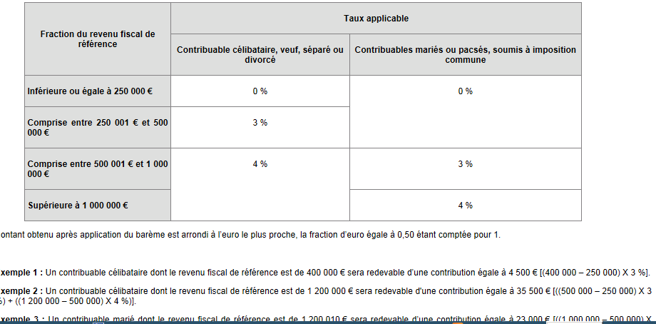

Bonjour à vous. Je souhaite dans un premier temps, que le chiffre indiqué en P4 soit soumise au barème pour un couple marié (0 - 500000 et 1000000 pour les paliers) dont copie est présente ci-dessus. Par exemple, si P4 = 1510297, je dois trouver 35412 (500000 à 0% , 500000 à 3% et le reliquat de 510297 à 4%)

